SOLVER
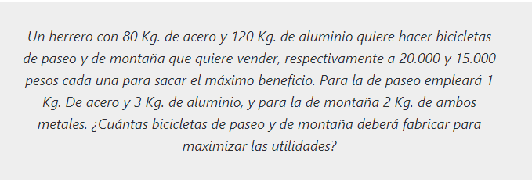

Variable |  | Acero | Aluminio | Precio Venta | Producción
x | Bic. Montaña | 1 Kg | 3 Kg | 20,000 | 20
y | Bic. Ruta | 2 Kg | 2 Kg | 15,000 | 30
 | Total Materiales | 80 Kg | 120 Kg

 | Restricciones | 80 Kg | 120 Kg

 | F.O | 850,000 |  | 20000x + 150000y

Hoja9
